关系图
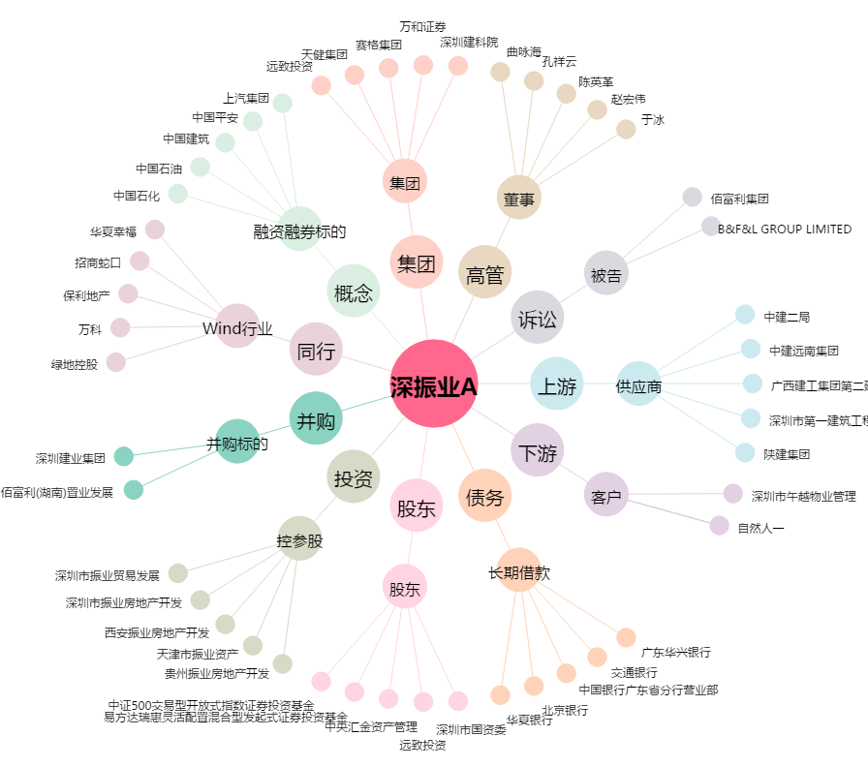
深振业A[000006.SZ] - 关系概览图

